Sheet1
DC 핑거링 골드 메탈 케이스
STI : 02 6673 4900 , Fax : 02 6406 6543
배송주소:
제품명 | DC 핑거링 골드 메탈 케이스
이미지 | 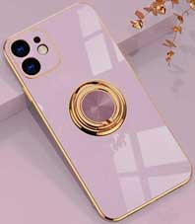 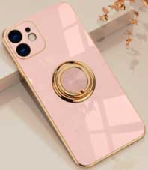 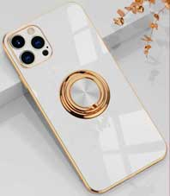 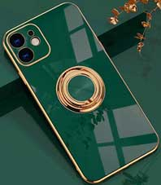 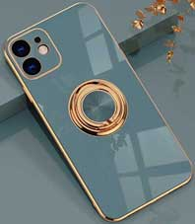 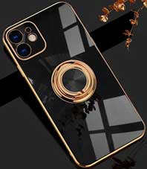 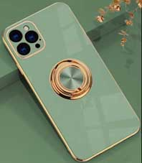
기종/색상 | 라벤더 | 핑크 | 화이트 | 에메랄드 | 그레이블루 | 블랙 | 아보카도
아이폰7/8/SE2
아이폰11
아이폰11 PRO
아이폰11 PRO MAX
아이폰12 mini
아이폰12
아이폰12 PRO
아이폰12 PRO MAX
아이폰13 mini
아이폰13
아이폰13 PRO
아이폰13 PRO MAX
아이폰14
아이폰14 PLUS
아이폰14 PRO |  |  |  |  |  |  | X
아이폰14 PRO MAX |  |  |  |  |  |  | X
아이폰15 |  |  |  |  |  |  | X
아이폰15 PLUS |  |  |  |  |  |  | X
아이폰15 PRO
아이폰15 PRO MAX
갤럭시S20 (G981) |  |  | X | X |  |  | X
갤럭시S20플러스 (G986) |  |  | X |  |  |  | X
갤럭시S20울트라 (G988) |  |  | X |  |  |  | X
갤럭시S21 (G991) |  |  | X |  |  |  | X
갤럭시S21플러스 (G996) |  |  | X |  |  |  | X
갤럭시S21울트라 (G998) |  |  | X |  |  |  | X
갤럭시S22 (S901) |  |  |  |  |  |  | X
갤럭시S22플러스 (S906) |  |  |  |  |  |  | X
갤럭시S22울트라 (S908) |  |  |  |  |  |  | X
갤럭시S23 (S911) |  |  |  |  |  |  | X
갤럭시S23플러스 (S916) |  |  |  |  |  |  | X
갤럭시S23울트라 (S918) |  |  |  |  |  |  | X
갤럭시S24 (S921) |  |  |  |  |  |  | X
갤럭시S24플러스 (S926) |  |  |  |  |  |  | X
갤럭시S24울트라 (S928) |  |  |  |  |  |  | X
갤럭시노트10 (N971) |  |  | X | X | X | X | X
갤럭시노트10플러스 (N976) |  |  | X | X | X | X | X
갤럭시노트20 (N981) |  |  | X |  |  |  | X
갤럭시노트20울트라 (N986) |  |  | X |  |  |  | X

